信用交易
融资融券市场交易数据统计(2025-03-10)

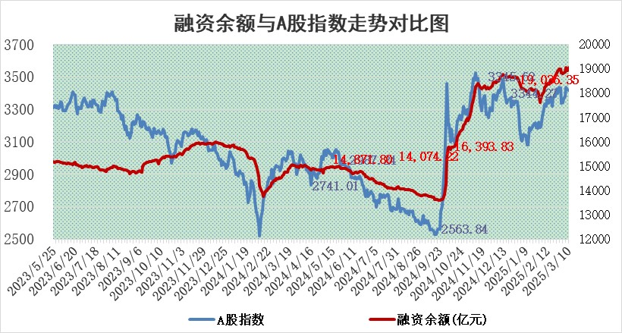
标的证券 | 融资融券余额（亿元） | 融资余额（亿元） | 融券余额（亿元） | 融资买入额（亿元） | 融资融券规模变化（亿元） | 融资余额增幅(‰) | 融券余额增幅(%)
统计数据 | 19,208.46 | 19,036.35 | 118.74 | 1,462.59 | 98.20 | 5.02 | 0.91

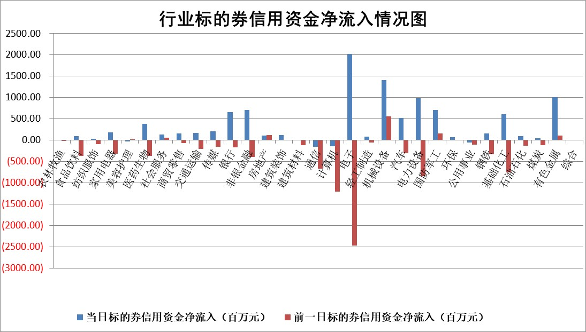

标的基金代码 | 标的基金简称 | 融资余额/市值(%) | 融资余额增幅(%) | 融资买入额/成交金额(%) | （融资余额净增额-融券余额净增额）/市值(‱) | 融券余额降幅(%) | ABS[（融资余额净增额-融券余额净增额）/市值净增额-1](%)
159902 | 华夏中小板ETF | 0.00 | 0.00 | 0.00 | 0.00 | 0.00 | 100.00
159915 | 易方达创业板ETF | 2.30 | -3.90 | 22450.00 | -9.28 | 4.57 | 81.57
159919 | 嘉实沪深300ETF | 0.74 | 2.98 | 7.50 | 2.10 | -3.56 | 102.17
159920 | 华夏恒生ETF | 31.40 | -0.19 | 3.25 | -6.03 | 0.00 | 95.96
159922 | 嘉实中证500ETF | 0.84 | 11.00 | 38.12 | 11.31 | 18.04 | 103.28
159925 | 南方沪深300ETF | 0.64 | -3.81 | 2.51 | -2.54 | 0.00 | 98.45
159928 | 消费ETF | 2.57 | -1.54 | 7.29 | -4.06 | -3.15 | 96.17
159934 | 易方达黄金ETF | 46.31 | -0.43 | 12.40 | -19.85 | 0.00 | 124.28
159939 | 全指信息技术ETF | 0.66 | 8.15 | 305.39 | 4.29 | -51.90 | 110.02
159940 | 全指金融地产ETF | 0.31 | 0.11 | 0.00 | 0.03 | 0.00 | 100.04
159995 | 半导体芯片ETF | 2.27 | -1.06 | 282.49 | -2.83 | -4.14 | 105.03
159997 | 天弘中证电子ETF | 1.64 | 1.15 | 2.58 | 1.87 | 0.25 | 102.94
159998 | 天弘中证计算机主题ETF | 0.74 | 8.57 | 0.15 | 6.24 | 1.83 | 102.09
510050 | 华夏上证50ETF | 2.36 | 1.44 | 141.96 | 3.64 | 8.58 | 102.01
510180 | 华安上证180ETF | 0.51 | -0.89 | 4.39 | 0.06 | 52.59 | 100.20
510880 | 华泰柏瑞红利ETF | 1.09 | -2.72 | 2.33 | -3.04 | 1.59 | 90.94
510900 | 易方达恒生H股ETF | 33.89 | -0.19 | 3.08 | -6.34 | 0.00 | 97.77
511010 | 5年期国债ETF | 2.40 | 0.63 | 0.10 | 1.51 | 0.00 | 98.39
511380 | 可转债及可交换债券ETF | 1.84 | 5.70 | 58.05 | 9.92 | 0.00 | 220.95
512000 | 全指证券ETF | 6.41 | 2.59 | 21.47 | 16.29 | 0.63 | 133.04
512010 | 沪深300医药卫生ETF | 5.82 | -0.23 | 38.17 | -1.47 | -1.03 | 102.29
512070 | 沪深300非银ETF | 2.74 | 0.51 | 145.44 | 1.41 | 0.90 | 100.93
512400 | 南方中证申万有色金属ETF | 1.62 | 1.11 | 1.95 | 0.00 | -17.53 | 100.00
512580 | 广发中证环保产业ETF | 0.87 | 1.75 | 0.07 | 1.49 | 0.00 | 92.80
512660 | 国泰中证军工ETF | 2.44 | -1.83 | 10.20 | -4.83 | -3.55 | 101.74
512800 | 华宝中证银行ETF | 5.95 | -0.25 | 1.87 | 4.35 | 21.57 | 121.79
512980 | 广发中证传媒ETF | 1.86 | 2.20 | 78.71 | 3.77 | -1.30 | 101.07
515030 | 华夏中证新能源汽车ETF | 1.64 | -2.20 | 2.10 | -4.31 | -5.98 | 127.32
515050 | 华夏中证5G通信主题ETF | 1.18 | -2.22 | 3.56 | -2.27 | 5.74 | 127.82
515070 | 华夏中证人工智能ETF | 2.41 | -1.99 | 6.15 | -4.89 | 0.00 | 103.92
标的股票比较指标 |  | 融资余额/流通A股市值(%) | 融资余额增幅(%) | 融资买入额/成交金额(%) | （融资余额净增额-融券余额净增额）/流通A股市值(‱) | 融券余额降幅(%) | ABS[（融资余额净增额-融券余额净增额）/流通A股市值净增额-1](%)
前十名标的个股 |  | 鹏都农牧 | 南亚新材 | 恒逸石化 | 信测标准 | 苏州科达 | 欣灵电气
 |  | 东旭光电 | 铭利达 | 恒通股份 | 众智科技 | 中光学 | 捷强装备
 |  | 威创股份 | 信测标准 | 华宝股份 | 恒勃股份 | 元力股份 | 奥尼电子
 |  | 海印股份 | 晶品特装 | 国力股份 | 豪江智能 | 华媒控股 | 南凌科技
 |  | 广汇汽车 | 益方生物 | 浙江东日 | 唯万密封 | 远达环保 | 三博脑科
 |  | 首航高科 | 红星发展 | 万泽股份 | 通力科技 | 天宸股份 | 新时达
 |  | 超华科技 | 豪江智能 | 吉鑫科技 | 金道科技 | 贵航股份 | 信濠光电
 |  | 联络互动 | 湖北广电 | 佳电股份 | 红星发展 | 川网传媒 | 富创精密
 |  | 爱康科技 | 上能电气 | 海康威视 | 德迈仕 | 金枫酒业 | 安洁科技
 |  | 长江健康 | 东南电子 | 聚胶股份 | 天奇股份 | 松芝股份 | 美联新材
后十名标的个股 |  | 晨鸣纸业 | 拓维信息 | 英集芯 | 拓维信息 | 黄河旋风 | 高凌信息
 |  | 中航电测 | 瑜欣电子 | 中科通达 | 岱勒新材 | 电气风电 | 卧龙电驱
 |  | 海通证券 | 森泰股份 | 腾景科技 | 金杨股份 | 双塔食品 | 金沃股份
 |  | 普利制药 | 迅捷兴 | 芯源微 | 瑜欣电子 | 文峰股份 | 苏奥传感
 |  | 世纪华通 | 卓翼科技 | 天元宠物 | 卓翼科技 | 国风新材 | 开创电气
 |  | 观典防务 | 金杨股份 | 春晖智控 | 旋极信息 | 康弘药业 | 国盛智科
 |  | 卓朗科技 | 岱勒新材 | 东睦股份 | 迅捷兴 | 华西股份 | 爱柯迪
 |  | 凯撒文化 | 尤安设计 | 焦作万方 | 森泰股份 | 渤海租赁 | 华业香料
 |  | 惠程科技 | 伯特利 | 亿华通 | 东方通 | 楚天科技 | 上海新阳
 |  | 盛屯矿业 | 金迪克 | 新相微 | 英力股份 | 东北证券 | 骏成科技
说明：1.以上普通交易数据和信用交易数据皆以交易日收盘后数据为基准；2.上述标的证券总数据只计算标的证券市场总数据，不包括从标的证券中调出去标的证券数据，所以与交易所公布的总值略有不同； 3.上述行业采用申万一级行业分类；4.以上标的基金和标的个股中比较的6个指标值中：前5个（从左至右）为正向指标，值越大排名越靠前；第6个为逆向指标，值越小，排名越靠前；5.第6个指标中ABS[]表示求绝对值，其主要用于考量信用资金相对净流入对股价相对净变化的贡献程度；6.数据来源：wind，交易所。

 |  |  |  | 证券代码 | 新增融资余额 | 融资买入额 | 融资买入增幅前10
 |  | 1 | 西部建设 | 002302 | 80643953 | 177472374 | 41%
 |  | 2 | 天键股份 | 301383 | 27855096 | 56831811 | 39%
 |  | 3 | 井松智能 | 688251 | 7040854 | 13763946 | 27%
 |  | 4 | 国电电力 | 600795 | 116116226 | 151740647 | 23%
 |  | 5 | 华立科技 | 301011 | 9342856 | 31199107 | 23%
 |  | 6 | 捷邦科技 | 301326 | 9066090 | 22350547 | 22%
 |  | 7 | 海利尔 | 603639 | 19864834 | 35520613 | 20%
 |  | 8 | 华研精机 | 301138 | 7597460 | 13339451 | 16%
 |  | 9 | 鹏辉能源 | 300438 | 83773067 | 304558811 | 16%
 |  | 10 | 建科股份 | 301115 | 7106455 | 29879412 | 15%

